상품제안서
폴라베어스 메모잇_소량제작(주문제작형) | 상품코드: F24968

 |  |  |  |  |  |  | 02-412-0044 | www.easy1.co.kr
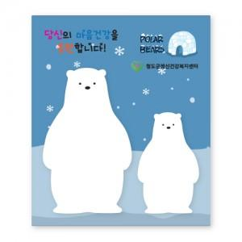

【상세/제작정보】 | 간지 앞.뒷면 풀칼라인쇄 / 내지 기성(인쇄불가)

【인쇄/포장옵션】 | 풀칼라 / OPP(비닐)

【공급단가】 | 수량 | 200~ | 500~ | 1,000~ | 3,000~ | 5,000~
*VAT별도 | 단가 | 1,070원 | 1,030원 | 1,010원 | 990원 | 960원

【상품 URL】 | http://www.easy1.co.kr/src/goods_detail.php?gdno=24968

